SubsetSumBruteForce
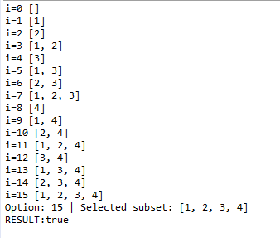
 |  |  |  |  | BitWise AND |  | 0 | 0 | 1 | 1
Subset | 1,2,3,4 |  |  |  |  |  | 0 | 0 | 1 | 0
K | 10 |  |  |  |  |  |  |  | 1 | 0

Step | 1 | 2 | 3 | 4 | 5 | 6 | 7 | 8 | 9 | 10 | 11 | 12 | 13 | 14 | 15 | 16 | 17 | 18 | 19 | 20 | 21 | 22 | 23 | 24 | 25 | 26 | 27 | 28 | 29 | 30 | 31 | 32 | 33 | 34 | 35 | 36 | 37 | 38 | 39 | 40 | 41 | 42 | 43 | 44 | 45 | 46 | 47 | 48 | 49 | 50 | 51 | 52 | 53 | 54 | 55 | 56 | 57 | 58 | 59 | 60 | 61 | 62 | 63 | 64
I | 0 |  |  |  | 1 |  |  |  | 2 |  |  |  | 3 |  |  |  | 4 |  |  |  | 5 |  |  |  | 6 |  |  |  | 7 |  |  |  | 8 |  |  |  | 9 |  |  |  | 10 |  |  |  | 11 |  |  |  | 12 |  |  |  | 13 |  |  |  | 14 |  |  |  | 15
i in 2 base | 0000 |  |  |  | 0001 |  |  |  | 0010 |  |  |  | 0011 |  |  |  | 0100 |  |  |  | 0101 |  |  |  | 0110 |  |  |  | 0111 |  |  |  | 1000 |  |  |  | 1001 |  |  |  | 1010 |  |  |  | 1011 |  |  |  | 1100 |  |  |  | 1101 |  |  |  | 1110 |  |  |  | 1111
J | 0 | 1 | 2 | 3 | 0 | 1 | 2 | 3 | 0 | 1 | 2 | 3 | 0 | 1 | 2 | 3 | 0 | 1 | 2 | 3 | 0 | 1 | 2 | 3 | 0 | 1 | 2 | 3 | 0 | 1 | 2 | 3 | 0 | 1 | 2 | 3 | 0 | 1 | 2 | 3 | 0 | 1 | 2 | 3 | 0 | 1 | 2 | 3 | 0 | 1 | 2 | 3 | 0 | 1 | 2 | 3 | 0 | 1 | 2 | 3 | 0 | 1 | 2 | 3
1<<J | 1 | 2 | 4 | 8 | 1 | 2 | 4 | 8 | 1 | 2 | 4 | 8 | 1 | 2 | 4 | 8 | 1 | 2 | 4 | 8 | 1 | 2 | 4 | 8 | 1 | 2 | 4 | 8 | 1 | 2 | 4 | 8 | 1 | 2 | 4 | 8 | 1 | 2 | 4 | 8 | 1 | 2 | 4 | 8 | 1 | 2 | 4 | 8 | 1 | 2 | 4 | 8 | 1 | 2 | 4 | 8 | 1 | 2 | 4 | 8 | 1 | 2 | 4 | 8
I &(1<<J) | 0 | 0 | 0 | 0 | 1 | 0 | 0 | 0 | 0 | 1 | 0 | 0 | 1 | 1 | 0 | 0 | 0 | 0 | 1 | 0 | 1 | 0 | 1 | 0 | 0 | 1 | 1 | 0 | 1 | 1 | 1 | 0 | 0 | 0 | 0 | 1 | 1 | 0 | 0 | 1 | 0 | 1 | 0 | 1 | 1 | 1 | 0 | 1 | 0 | 0 | 1 | 1 | 1 | 0 | 1 | 1 | 0 | 1 | 1 | 1 | 1 | 1 | 1 | 1
Subset | 0 |  |  |  | 1 |  |  |  | 2 |  |  |  | 1,2 |  |  |  | 3 |  |  |  | 1,3 |  |  |  | 2,3 |  |  |  | 1,2,3 |  |  |  | 4 |  |  |  | 1,4 |  |  |  | 2,4 |  |  |  | 1,2,4 |  |  |  | 3,4 |  |  |  | 1,3,4 |  |  |  | 2,3,4 |  |  |  | 1,2,3,4

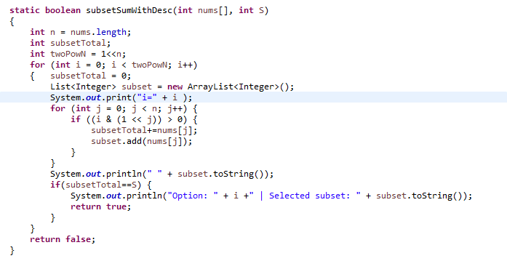
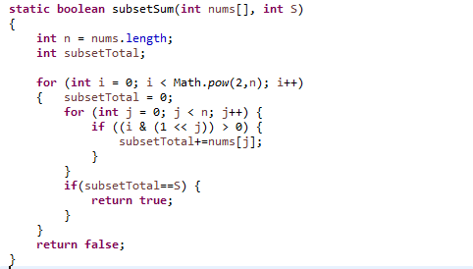
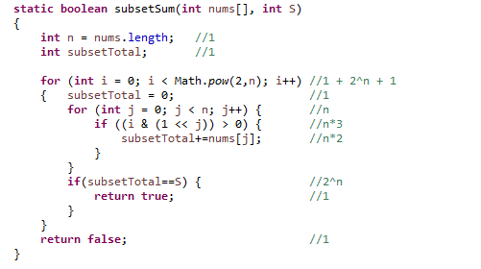

 |  |  |  |  |  |  |  |  |  |  |  |  |  |  |  |  |  |  |  |  | O(n2^n)

